Hoja1
PRODUCCIONES DEKORARTE SAS
NIT. 900,645,501-1
TEL 467 4072
Proyecto: El bolero de rubén . Supervisor: Anthony Gonzalez .. Departamento: Ambientación . Responsable: Camilo Heredia .
No. | IMAGEN | DESCRIPCION | ESTADO | # | VALOR | ANOTACIONES
1 |  | Bicicleta antigua | Regular | 1 | - | -
2 | 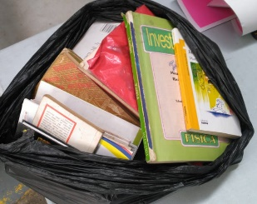 | Bolsa con libros | Perfecto | +10 | - | -
3 | 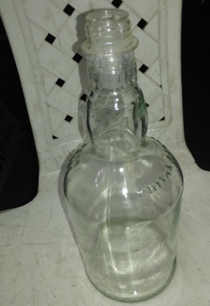 | Botella de vidrio | Perfecto | 1 | - | -
4 |  | Botellas de vidrio con tapa | Perfecto | 4 | - | -
5 | 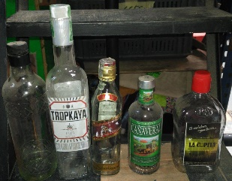 | Botellas de vidrio con tapa | Perfecto | 5 | - | -
6 | 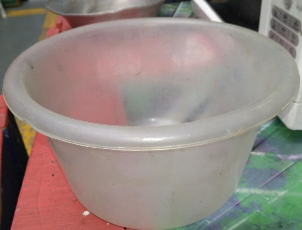 | Bowl de plastico | Regular | 1 | - | -
7 | 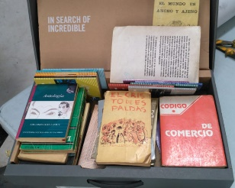 | Caja con libros | Perfecto | +10 | - | -
8 | 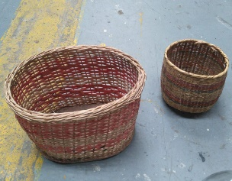 | Cestas de mimbre | Perfecto | 2 | - | 1Pequeña. 1Grande.
9 |  | Cofre de madera pequeño | Bueno | 1 | - | -
10 | 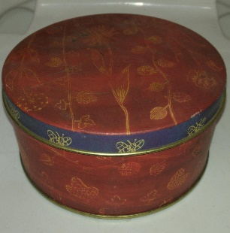 | Cofre metalico | Perfecto | 1 | - | -
11 | 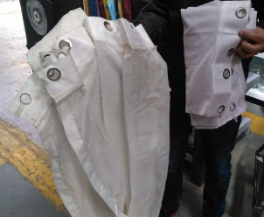 | Cortinas | Bueno | 2 | - | -
12 | 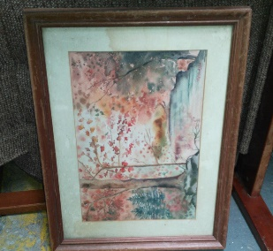 | Cuadro | Bueno | 1 | - | -
13 | 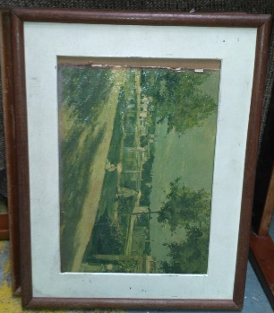 | Cuadro | Bueno | 1 | - | -
14 | 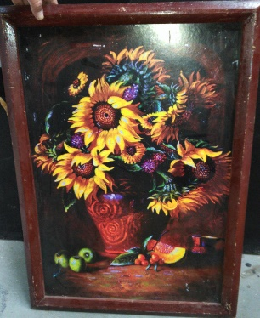 | Cuadro | Bueno | 1 | - | -
15 | 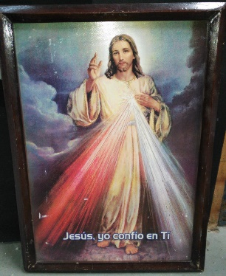 | Cuadro | Bueno | 1 | - | -
16 | 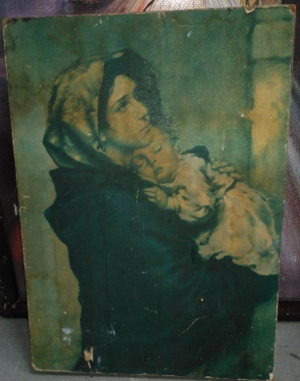 | Cuadro | Regular | 1 | - | -
17 |  | Cuadro | Bueno | 1 | - | -
18 | 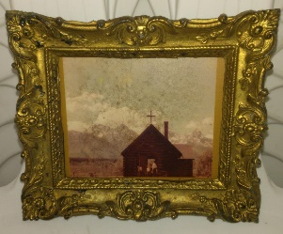 | Cuadro | Perfecto | 1 | - | -
19 |  | Cuadros | Perfecto | 3 | - | 2Pequeños. 1Grande.
20 |  | Escalera Gris | Perfecto | 1 | - | -
21 | 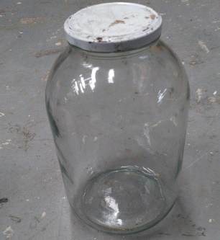 | Frasco de vidrio | Perfecto | 1 | - | -
22 | 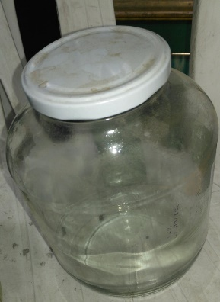 | Frasco de vidrio | Regular | 1 | - | -
23 | 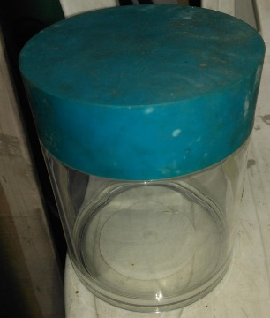 | Frasco de vidrio | Bueno | 1 | - | Tapa plastica
24 | 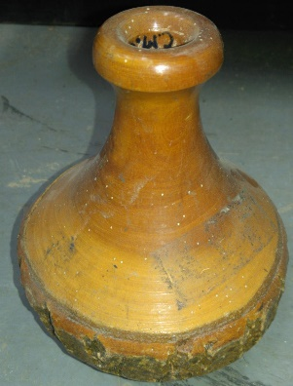 | Jarron | Perfecto | 1 | - | -
25 |  | Lampara | Regular | 1 | - | -
26 |  | Lampara | Perfecto | 1 | - | -
27 |  | Lampara | Bueno | 1 | - | -
28 | 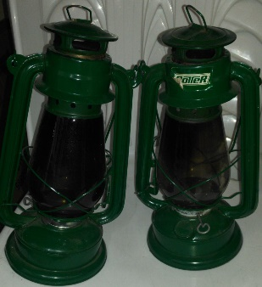 | Lamparas de kerosene | Perfecto | 2 | - | -
29 |  | Letrero Led | Perfecto | 1 | - | "Salida"
30 |  | Letrero Led | Perfecto | 1 | - | "Bar"
31 | 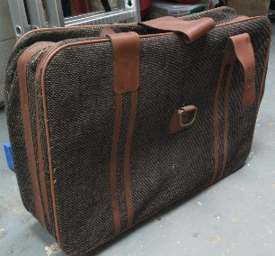 | Maleta grande | Perfecto | 1 | - | Con ruedas
32 | 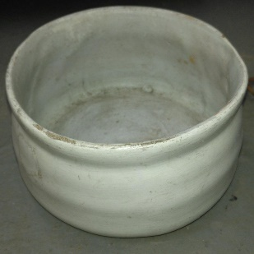 | Matera | Regular | 1 | - | -
33 | 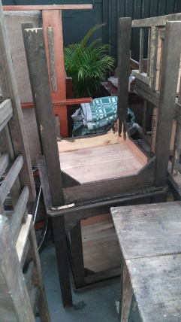 | Mesas de madera | Perfecto | 4 | - | -
34 | 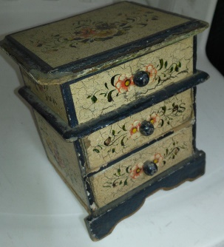 | Mini mueble | Regular | 1 | - | -
35 |  | Monitor viejo | Bueno | 1 | - | 100% funcional
36 |  | Mueble | Regular | 1 | - | Rayado
37 | 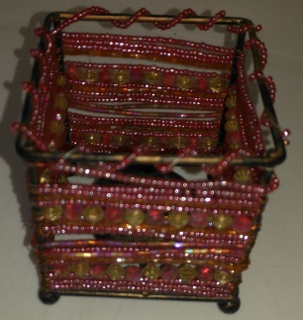 | Objeto de ambientación | Bueno | 1 | - | -
38 | 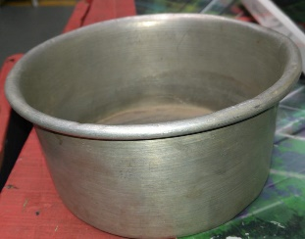 | Olla pequeña | Bueno | 1 | - | Sola
39 | 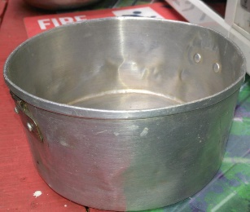 | Olla pequeña | Bueno | 1 | - | -
40 | 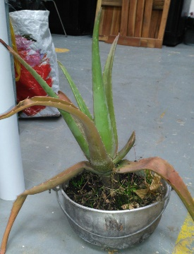 | Planta | Bueno | 1 | - | -
41 | 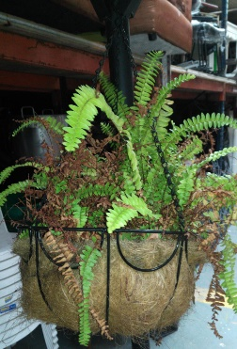 | Planta colgante | Perfecto | 1 | - | -
42 |  | Plato metalico | Regular | 1 | - | -
43 | 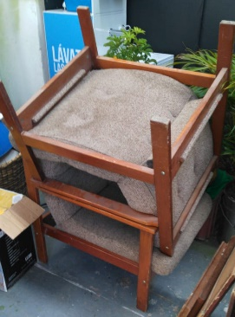 | Poltronas | Perfecto | 2 | - | -
44 |  | Radio antiguo | Regular | 1 | - | En mal estado. No funcional
45 |  | Radio policial | Perfecto | 1 | - | -
46 |  | Radio portatil | Bueno | 1 | - | -
47 | 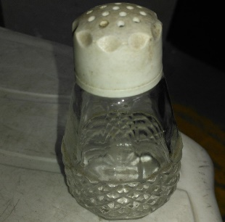 | Salero | Bueno | 1 | - | -
48 | 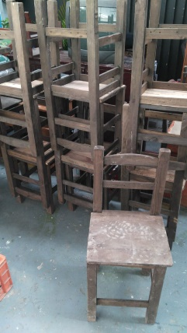 | Sillas de madera | Bueno | 20 | - | -
49 | 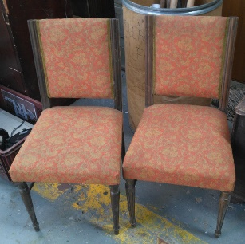 | Sillas de madera | Perfecto | 2 | - | -
50 |  | Sofa | Perfecto | 1 | - | -
51 | 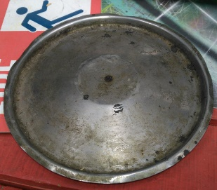 | Tapa olla | Regular | 1 | - | -
52 | 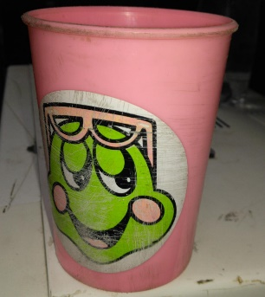 | Vaso plastico | Regular | 1 | - | -
53 | 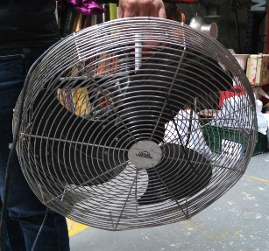 | Ventilador | Perfecto | 1 | - | 100% funcional

